Copyright
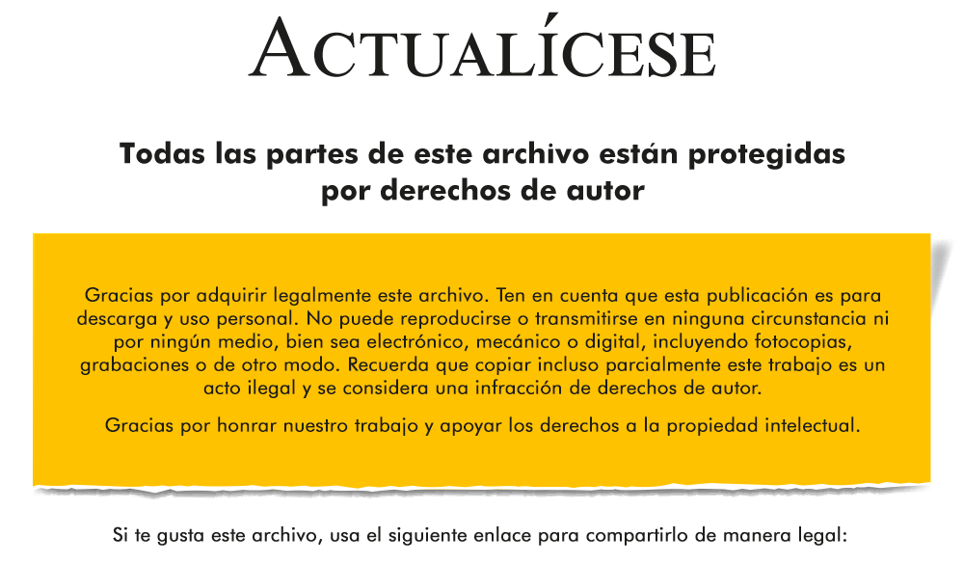

https://actualicese.com/impuesto-diferido-por-activos-biologicos-en-2021-caso-practico-en-excel/

Empieza aquí
